可串行性各种现象
异常 | 描述 | 举例
write skew | 更新数据记录不同，但是数据相互依赖 | 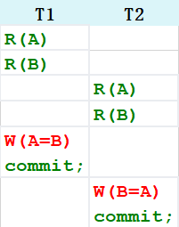
phantom | 谓词查询和聚合，受插入和更新影响 | 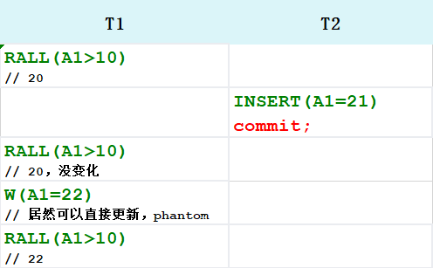
lost update | 一个事务读写数据，另一个事务覆盖数据 | 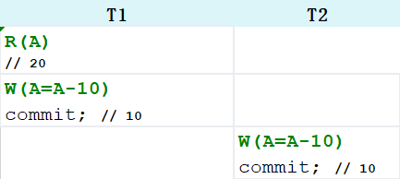
dirty read | 未提交的/取消的数据 | 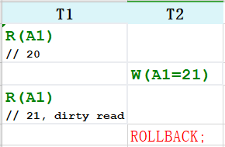
Non-repeatable reads | 读已经提交数据 | 